Campos_IMPL_Observacao
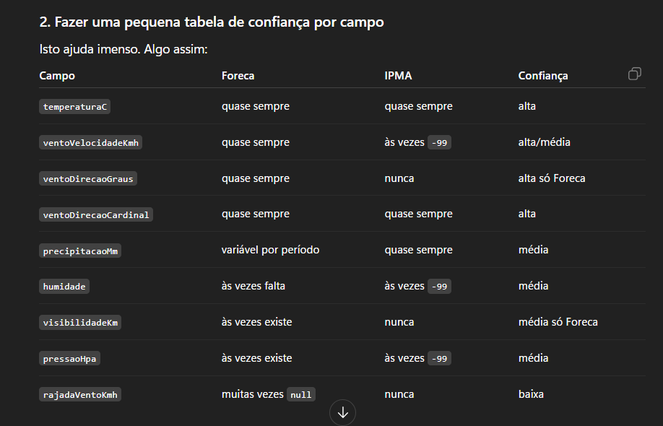
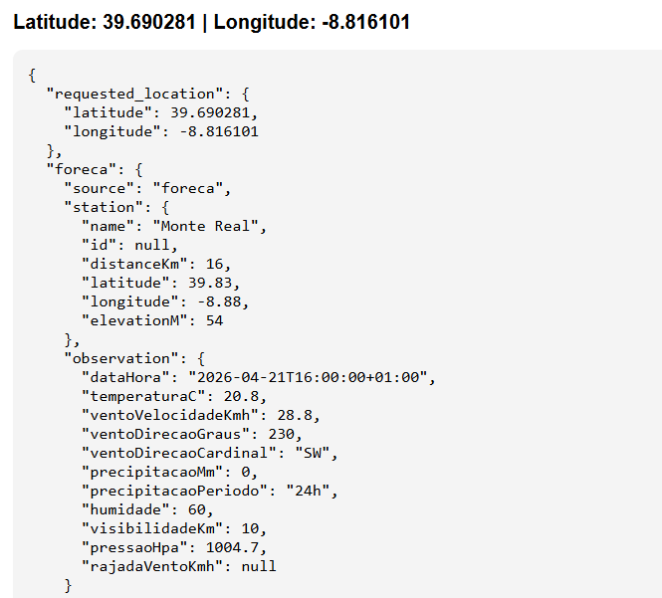
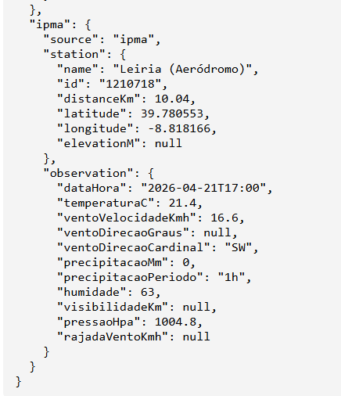
 |  |  |  |  |  |  | CAMPOS DE CADA API - observação (FORECA/IPMA)
Campos OBSERVAÇÃO |  |  |  |  |  |  | API FORECA | IPMA
NOSSA ESTRUTURA |  |  |  |  |  |  | station | idEstacao
source | meta | Station | time | Observation |  |  | distance | localEstacao
 | dataNature | name | date | temperatureC |  |  | latitude | latitude
 | temporalResolution | distanceKm | hour | windSpeedKmh |  |  | longitude | longitude
 |  | latitude |  | windDirectionDegrees |  |  | elevation | timestamp da observação (YYYY-mm-ddThh:mi)
 |  | longitude |  | windDirectionCardinal |  |  | time | temperatura
 |  | elevationM |  | precipitationMm |  |  | temperature | intensidadeVentoKM
 |  |  |  | precipitationPeriod |  |  | windSpeed | idDireccVento
 |  |  |  | humidityPercent |  |  | windDir | precAcumulada
 |  |  |  | visibilityKm |  |  | windDirString | humidade
 |  |  |  | pressureHpa |  |  | pressure | pressao
 |  |  |  | windGustKmh |  |  | relHumidity
 |  |  |  |  |  |  | visibility
 | "intervalo_atualizacao_hora |  |  |  |  |  | windGust
 |  |  |  |  |  |  | precipitation[].accum
 |  |  |  |  |  |  | precipitation[].period

 |  | NOSSO MODELO | Foreca | IPMA | Unidade | Notas | Regras Conversão
 |  | source | fixo "foreca" | fixo "ipma" | texto | origem da fonte | API | Campo | Regra
 |  | dataNature | Observação | Observação | texto |  | Foreca | station.distanceKm | Extrair o número de distance
 |  | temporalResolution | horaria | horaria | texto |  |  | observation.visibilidadeKm | visibility / 1000, pois devolve em metros e assim fica em km
 |  |  |  |  |  |  |  | observation.precipitacaoMm | escolher accum com prioridade: 1h > 3h > 6h > 12h > 24h
 |  | station.name | station | localEstacao | texto | nome da estação |  | observation.precipitacaoPeriodo | período usado nessa escolha
 |  |  |  |  |  |  | IPMA | station.distanceKm | Calculado atavés da função haversine_km
 |  | station.distanceKm | distance | calculado através função | km | Foreca: extraído do texto distance IPMA: calculado por função haversine_km |  | observation.ventoDirecaoCardinal | conversão de idDireccVento
 |  | station.latitude | latitude | latitude estação | graus | direto |  | observation.precipitacaoPeriodo | "1h" fixo
 |  | station.longitude | longitude | longitude estação | graus | direto
 |  | station.elevationM | elevation | / | m | IPMA não devolve altitude neste endpoint, fica null | Campo fica null | Exemplo
 |  | time.date | time | timestamp | ISO 8601 | Data/hora da observação | API não devolve esse campo | IPMA -> observation.ventoDirecaoGraus = null
 |  | time.hour |  |  |  |  |  | IPMA -> observation.visibilidadeKm = null
 |  | observation.temperatureC | temperature | temperatura | °C | direto |  | IPMA -> observation.rajadaVentoKmh = null
 |  | observation.windSpeedKmh | windSpeed | intensidadeVentoKM | km/h | Por vezes IPMA devolve -99, vira null |  | IPMA -> station.elevationM = null
 |  | observation.windDirectionDegrees | windDir | / | graus | IPMA não devolve direção do vento em graus neste endpoint, fica null |  | Foreca -> station.id = null
 |  | observation.windDirectionCardinal | windDirString | idDireccVento | texto | IPMA utiliza função de conversão | API devolve o campo sem valor | Foreca -> se windGust vier vazio -> rajadaVentoKmh = null
 |  | observation.precipitationPeriod | precipitation[].accum | precAcumulada | mm | Foreca usa prioridade 1h > 3h > 6h > 12h > 24h |  | Foreca -> se visibility não vier -> visibilidadeKm = null
 |  | observation.precipitacaoPeriodo | precipitation[].period | fixo "1h" | texto | IPMA usa sempre precipitação acumulada da última hora |  | Foreca -> se não houver precipitação disponível -> precipitacaoMm = null e precipitacaoPeriodo = null
 |  | observation.humidityPercent | relHumidity | humidade | % | Caso IPMA devolva -99, vira null | API devolve valor inválido | IPMA -> -99 e -99.0 = null
 |  | observation.visibilityKm | visibility | / | km | Foreca divide por 1000 para ficar em km
 |  | observation.pressureHpa | pressure | pressao | hPa | Caso IPMA devolva -99, vira null
 |  | observation.windGustKmh | windGust | / | km/h | IPMA não devolve rajadas de vento

Tab_FonteDimensao
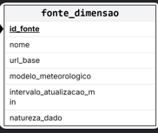
 | idSource | 1 | idSource | 2
 | name | worldweatheronline | name | worldweatheronline
 | urlBase | https://api.openweathermap.org/data/2.5/forecast | urlBase | https://api.worldweatheronline.com/premium/v1/marine.ashx
 | weatherModel | Modelo Proprietário - WWO | weatherModel | Modelo Proprietário - WWO
 | updateInterval_min | null | updateInterval_min | null
 | dataNature | forecast | dataNature | forecast
 | domain | terrestrial | domain | marine
talvez colocar algo do genero de dominio
para definir terrestre ou maritimo
 | idSource | 3 | idSource | 4
 | name | open-meteo | name | open-meteo
 | urlBase | https://api.open-meteo.com/v1/forecast | urlBase | https://marine-api.open-meteo.com/v1/marine
 | weatherModel | Multi-model (ECMWF, ICON, ARPEGE & AROME) | weatherModel | Multi-model (DWD EWAM)
 | updateInterval_min |  | updateInterval_min
 | dataNature | forecast | dataNature | forecast
 | domain | terrestrial | domain | marine

 | idSource | 5 | idSource | 6 | idSource | 7
 | name | ipma | name | ipma | name | ipma
 | urlBase | IPMA_LOCATIONS_URL = "https://api.ipma.pt/open-data/distrits-islands.json" IPMA_FORECAST_URL = "https://api.ipma.pt/open-data/forecast/meteorology/cities/daily/{global_id}.json" IPMA_AGGREGATE_URL = "https://api.ipma.pt/public-data/forecast/aggregate/{global_id}.json" | urlBase | IPMA_SEA_LOCATIONS_URL = "https://api.ipma.pt/open-data/sea-locations.json" IPMA_SEA_FORECAST_URL = "https://api.ipma.pt/open-data/forecast/oceanography/daily/hp-daily-sea-forecast-day{id_day}.json" | urlBase | IPMA_STATIONS_URL = "https://api.ipma.pt/open-data/observation/meteorology/stations/stations.json" IPMA_OBS_URL = "https://api.ipma.pt/open-data/observation/meteorology/stations/observations.json"
 | weatherModel | ECMWF + AROME | weatherModel | ECMWF + AROME | weatherModel | /
 | updateInterval_min |  | updateInterval_min |  | updateInterval_min
 | dataNature | forecast | dataNature | forecast | dataNature | observation
 | domain | terrestrial | domain | marine | domain | terrestrial

 | idSource | 8
 | name | openweather
 | urlBase
 | weatherModel | Modelo Proprietário - OpenWeather
 | updateInterval_min | forecast
 | dataNature | terrestrial

 | idSource | 9
 | name | foreca
 | urlBase | f"https://pfa.foreca.com/api/v1/observation/latest/{lon},{lat}"
 | weatherModel | f"?token={FORECA_TOKEN}&stations=3&windunit=KMH&tempunit=C&rounding=0&prec=1"
 | updateInterval_min | observation
 | dataNature | terrestrial

